目录
 |  | 云驼跨境物流信息科技（深圳）有限公司
生效时间：2026.2.2 更新时间为准
渠道类别 | 渠道名称 | 产品简介 | 价目表 | 参考时效 | 产品动态 | 交货仓库 | 更新时间
美国UPS | 香港UPS红单直发-包税 | 出仓后，1-2天过港提取 | 点击进入 | 4-6工作日 | 价格调整 | 观澜仓库 | 2026-01-23
加拿大UPS | 加拿大UPS红单直发包税 | 出仓后当天过港，当天/次日提取 | 点击进入 | 4-6工作日 | 价格不变 | 观澜仓库 | 2026-01-23
英国UPS | 香港UPS红单包税 | 过港当天上网提取，WE直发包税 | 点击进入 | 6-8工作日 | 渠道暂停 | 观澜仓库 | 2026-01-23
 | 香港UPS红单VAT | 过港当天上网提取，自主VAT | 点击进入 | 6-8工作日 | 渠道暂停 | 观澜仓库 | 2026-01-23
美国空派 | 美国空派-飞快达（普货渠道） | LAX、SFO、ORD | 点击进入 | 8-10工作日 | 价格调整 | 深圳/东莞/中山仓 | 2026-02-02
 | 美国空派-飞速达（普货渠道） | 韩国直飞，无地址限制 | 点击进入 | 5-7自然日 | 价格调整 | 深圳/东莞/中山仓 | 2026-02-02
 | 美国空派-带电专线 | LAX机场拆板、卡派 | 点击进入 | 9-12工作日 | 价格调整 | 深圳/东莞/中山仓 | 2026-02-02
英国空派 | 英国空运-5日提 | 英国空派普货-5日提 分50%泡 | 点击进入 | 5自然日 | 价格不变 | 深圳/东莞/中山仓 | 2026-02-02
 | 英国空运-经济线 | 普货/带电-经济线 分50%泡 | 点击进入 | 5-7工作日 | 价格不变 | 深圳/东莞/中山仓 | 2026-02-02
欧洲空派 | 德国专线-空运 | 欧洲各国空派渠道，末端UPS派送 | 点击进入 | 8-12自然日 | 价格不变 | 深圳/东莞/中山仓 | 2026-02-02
 | 欧洲空运-6日提 | 普货大陆飞/带电香港飞，UPS派送 | 点击进入 | 6工作日 | 价格不变 | 深圳/东莞/中山仓 | 2026-02-02
 | 欧洲空运-经济线 | 普货/带电-递延（UPS/DHL/DPD/GLS派送） | 点击进入 | 6-8工作日 | 价格不变 | 深圳/东莞/中山仓 | 2026-02-02
发货相关附件
请戳右键直达链接→ |  | 注意事项&理赔 | UPS和GLS区别 | 递延渠道说明 | 英国海关编码查询教程
特别申明 | 发货前请您详细了解我司各产品具体说明，注意事项，赔偿标准，时效等相关说明，您在我司下单预报成功后，表示您同意我司走货各项要求，接受我司各项条款约束，如您发货违反国家相关法律、或出口货物管制要求，或我司产品走货限制，导致货物被国家行政机关查扣及以此带来法律后果，我司不承担相关损失和责任，同时我司有权追究相关法律责任，请详细查阅各项说明，谢谢您的理解和支持！(我司保留对各产品渠道最终解释权)
办公总部地址：广东省深圳市龙华区民治大道东浩艺术中心3楼，6楼
东莞清溪仓库地址：东莞市清溪镇青篁北路1号
龙华观澜仓库地址：深圳市龙华区观澜桔坑路3号奥源产业园10期仓进门右转上坡A2仓
福永新仓地址：深圳市宝安区 福海街道塘尾社区南玻大道4号 南玻绿色产业园6栋一楼
宁波仓库地址：浙江省宁波市慈溪市玉海东路丰树（宁波杭州湾）国际产业园南门3栋一楼3D-3收货口
中山仓地址：广东省中山市西区广丰工业大道7号之5（高德导航：愿景征途集团（中山仓），大门进去左转再右转到底最后一个卸货口）
青岛仓地址：山东省青岛市城阳区流亭街道普洛斯西物流园 B11库西区（高德可导航：普洛斯青岛空港国际物流园西区）
义乌仓地址：浙江省金东区孝顺镇秋声街88号，顺丰丰泰金华产业园.金义（3号门）进门右转上坡二楼C203库。导航：愿景征途集团（义乌仓）
龙岗仓地址：广东省深圳市坪山区碧岭街道东亚路3号西门愿景征途龙岗仓 导航：愿景征途集团龙岗仓
长沙地址：湖南省长沙市长沙县南山路39-1号，进大门直走到底左转50米B7号货台 导航：愿景征途集团（长沙仓）
网站：http://www.ytcbl.com/

递延渠道说明
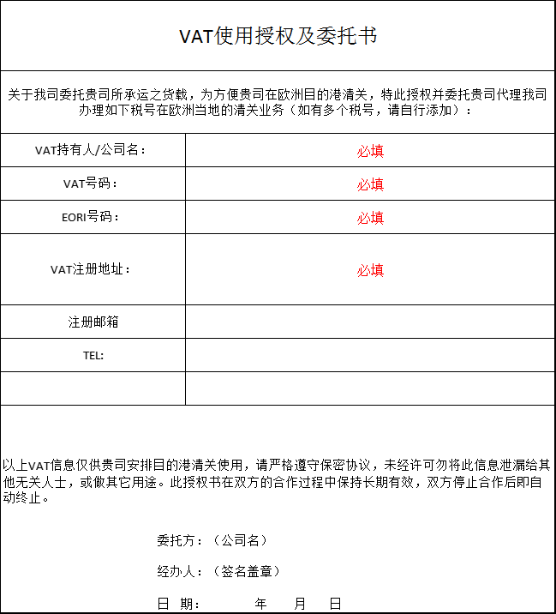
欧洲递延的渠道说明 | 英国递延的渠道说明 | 返回目录
VAT递延，又叫财政清关(Fiscal Clearance)，指当货物进入欧盟申报国，而目的国为其他欧盟成员国时， 可选择VAT递延的方式，即收货人在进口货物时无需缴纳进口增值税，而是通过税务递延到最终配送国家。 需要提供的文件如下： a). 提供VAT 的 EORI 号 b). VAT 公司法人营业执照和法人身份证复印件 c). 签署POA 安全第一，谨慎清关。 温馨提示： 以上为硬性要求，选择递延渠道前请详看[渠道说明]，请先提供VAT税号信息审核， 国外审核通过后再提交相应的资料给到我司客服审核，待审核通过后，方可发货。 | 针对亚马逊平台卖家，英国HMRC目前推行的进口VAT延迟申报PostponedVatAccounting （也称为ImportVatontheirVatReturn）,做PVA需要提供的文件如下： a）. 必须是亚马逊平台的卖家，平台强制代扣代缴销售 VAT, 且对应申报的货物只能是 FBA 的入仓货物； b）. 清关所需提供英文资料：VAT 信息登记表，VAT 延迟申报请函，上个季度的 VAT Return， 会计师事务所的授权书 （保函联系方式，联系人，邮箱电话，会计公司的公司注册号 码），需要用进口商公司的公司抬头信函。 c）. 店铺的链接 d）. 签署 POA 安全第一，谨慎清关。 温馨提示：以上为硬性要求，选择PVA渠道前请详看[渠道说明]，请先提供VAT税号信息审核，国外审核通过后再提交相应的资料给到我司客服审核，待审核通过后，方可发货。

英国海关编码查询教程
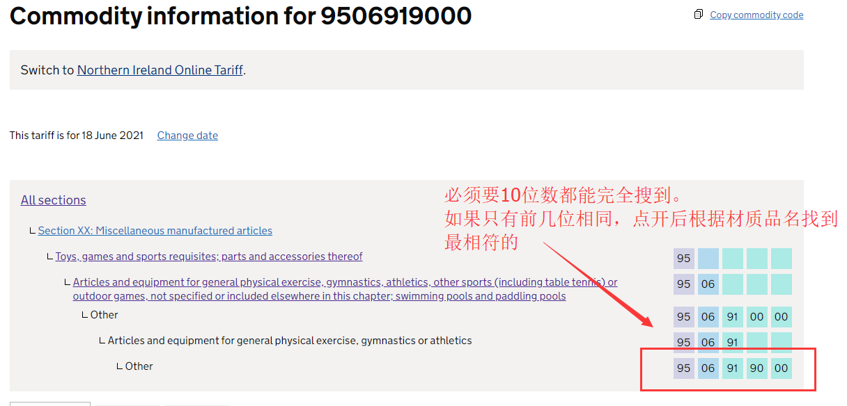
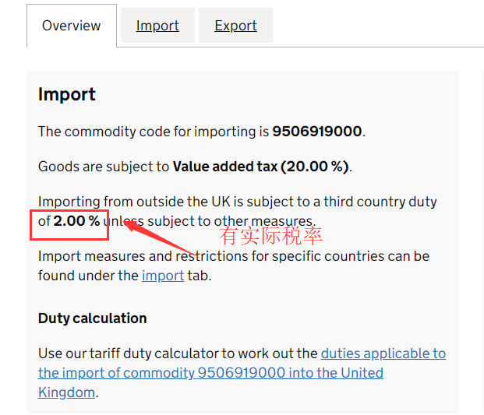
查询网址：https://www.trade-tariff.service.gov.uk/sections 通常我们的海关编码是中国网站查到的，英国清关需要在英国网址能查到才能清关 满足3个条件才可以使用：1、与产品匹配；2、能直接在网站搜到完整的10位数海关编码如下图； 3有实际税率，0税率也是税率. 特别注意：海关编码的说明中有硅胶玩具、三聚氰胺、用于飞机描述的，尽量不要使用，查验率很高。 | 返回目录

